Hoja1
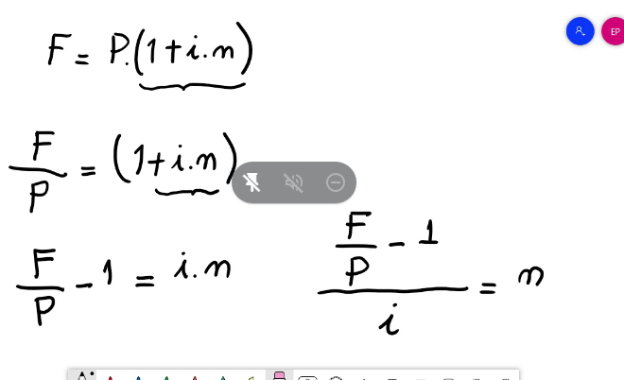
 |  |  | P | GUITA INICIAL
 |  |  | F | PERIODO D TIEMPO
 |  |  | i | Taza d interes
 |  |  | I | INTERES FINAL

N | =

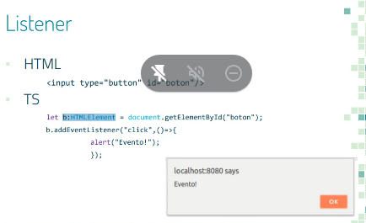
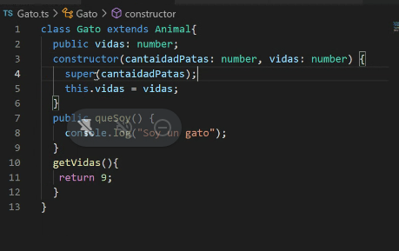
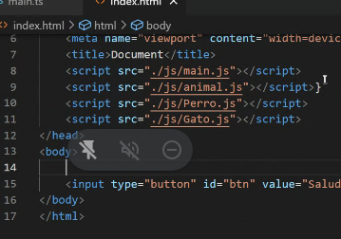
 | F | -1
n= | P
 | i

